申込み_一般
送付先 |  |  | JSCTR認定 GCPパスポート更新申請書
E-mail ：staff@j-sctr.org
FAX ：03-3254-8037
 | 基本情報 （※は必ず入力してください）

 | 認定番号 |  |  |  |  |  |  |  |  | ◀ GCP-0＋受験番号7桁

 | 氏 名 | 漢字（※）

 |  | フリガナ（※）

 |  | ローマ字（※） |  |  |  |  |  |  |  |  |  | ◀ 半角で入力して下さい。

 | 生年月日（※） |  | 西暦 |  |  |  | 年 |  | 月 |  | 日 |  |  | ※写真の貼付は不要です

 | 性 別（※） |  |  |  |  | ◀ ドロップダウンリストからいずれかを選択してください。

 | 連絡先情報

 | 郵送先（※） |  |  |  |  | ◀ ドロップダウンリストから連絡先を選択してください。

 | 所属機関名（※）
 |  |  | ▲ 大学名、会社名等を 正式名称で入力してください。例 ： 一般社団法人 日本臨床試験学会

 | 所属部署 |  |  |  |  |  |  |  |  |  |  |  | ◀ 学部名、部署名等を入力してください

 | 送付先住所 |  | 〒 |  | - |  |  |  | ▼ 住所はビル名も必ず記入してください。

 | 電話番号 |  |  | - |  |  |  | - |  |  | 内線

 | メールアドレス（※）

 | 会員種別

 | 研修履歴習得ポイント （60ポイント以上）

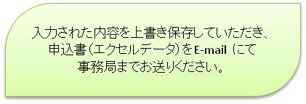
 | 事務局使用欄 |  | 受付年月日 |  |  |  |  |  |  |  |  | 申込み番号

※ 取得させていただいた個人情報について、①本法人の会員管理に限り利用させていただきます。 ②情報の漏洩、滅失がないよう安全管理措置を講じます。③第三者への提供は一切いたしません。

